SPワイヤー修正
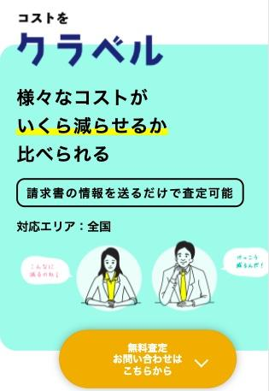
コストを クラベル

累計１，０００社以上の削減実績 |  |  |  |  |  | →左の文言全て差し替えをお願いします。
１２５項目以上で |  |  |  |  |  | １，０００社以上の削減実績は背景色や文字色で 強調をお願いします。
会社のコストがいくら減らせるか比べられる
 |  |  | 60秒で簡単入力 |  |  | →文言追記をお願いします
 |  |  | 無料査定 お問い合わせはこちら

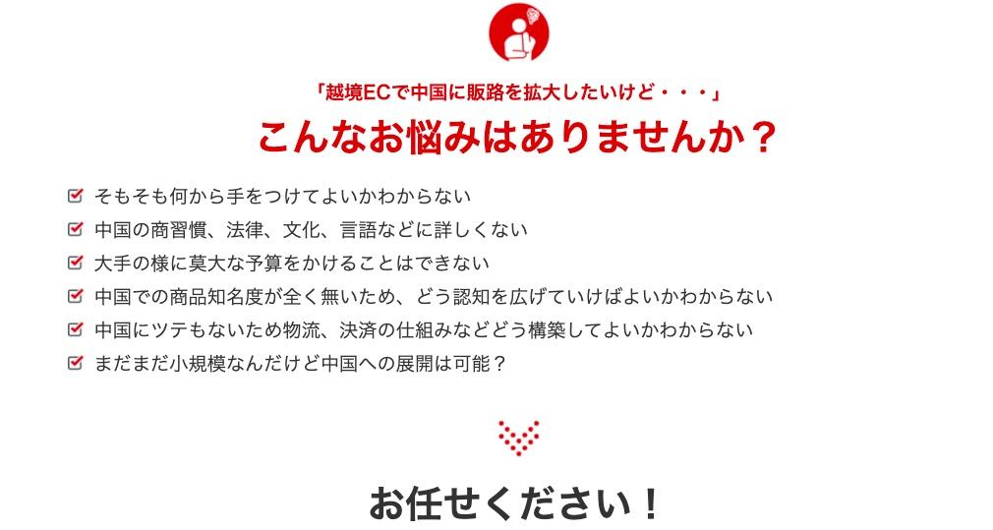

 |  |  |  |  | 「会社のコストを削減したいけど・・・」 | →文言追記をお願いします
 |  |  |  |  | こんなお悩みありませんか？
・経費を抑えたいけど、どう削減すれば良いかわからない ・どこの企業に頼めば、適切なコスト削減できるのかわからない ・光熱費、通信費、家賃、などトータル的に削減の仕方に詳しくない ・人件費以外で削減をしたい |  |  |  |  |  |  |  | イメージ図→

 |  |  |  |  |  | →文言追記をお願いします

 |  |  | お任せください！
 |  |  |  |  | 企業さまのコスト削減をサポートをします。 | →文言追記をお願いします

 | すでに、介護事業、IT企業、飲食店、ホテル、 フィットネス、工務店、製造業など 幅広い業種でコスト削減を実現しています |  |  |  |  | →文言追記をお願いします

 |  |  |  |  | 平均削減額２０％、 年間コスト１，０００万以上の実績 | →文言追記お願いします。文字色や背景色で 強調するようお願いします

 |  |  |  |  | KURABERU
 |  |  |  |  | 同じ契約プランでこれだけ減らせた

 | 介護事業の実績

 |  |  |  |  |  |  | 依頼
 |  |  |  |  |  | → | PCは横スクロール変更なしで、スマホは、3社のみに絞り、縦スクロールに変更をお願いしたいです。

 | 工務店の実績

 |  |  |  |  |  | → 上記同様

 | 製造業の実績

 |  |  |  |  |  | → 上記同様

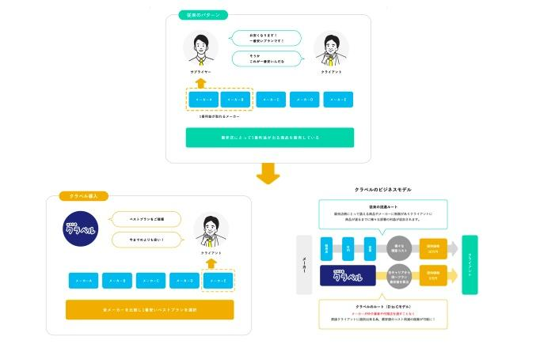
 |  |  |  |  | REASON
 |  |  |  |  | 「クラベル」が選ばれる理由 | →なぜ減らせるの？から文言差し替えをお願いします。
 | ①代理店や仲介業者を挟まないため、 最安値でコスト削減実現可能です！ |  |  |  |  | →文言追記をお願いします
 | 図

 |  |  |  |  |  | →現在掲載している図を掲載
 |  |  |  |  |  | スマホだとみづらいので、スマホでしっかり見えるよう
 |  |  |  |  |  | 調整をお願いします。

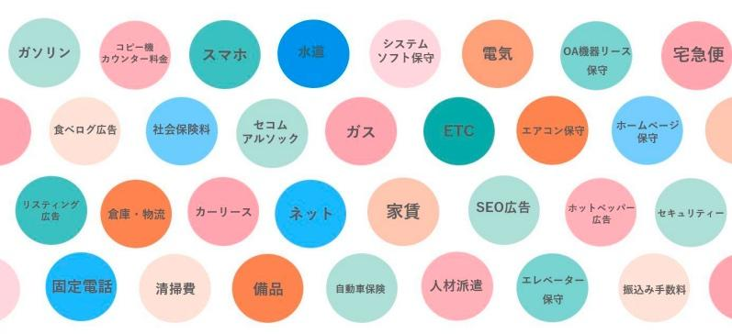
 | ②コスト削減の１２５項目以上
 | １２５項目以上でコスト削減できるか |  |  |  |  | →文言追記お願いします
 | 無料で一括査定させていただきます。
 | 項目以上の画像

 |  |  |  |  |  |  |  |  | →このような画像をお願いします。
 |  |  |  |  |  |  |  |  | 添付ファイルでお送りします。
 |  |  |  |  |  |  |  |  | もし色合いが合わなければ、類似で
 |  |  |  |  |  |  |  |  | 画像の作成をお願いします。

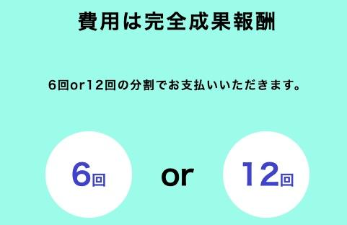
 | ③費用は完全成果報酬
 | 少しでもお客様のご負担を減らすため |  |  |  |  | →画像の中に左手の文言追記をお願いします。
 | ６回or１２回の分割でお支払いいただきます。
 | ※成果報酬は1年目のみで2年目以降は発生しません。
 | 画像は現在掲載されているもの

 | ④手厚いフォローアップ体制
 | 年間コストが本当に削減されたのか？ |  |  |  |  | →文言追記をお願いします
 | 1年後に結果の報告をさせて頂きます
 | フォローアップしているアイコン、 イメージできる画像

 |  |  |  |  |  | →画像お願いします。

 |  |  | ご利用頂いたお客様の声 |  |  | →文言追加をお願いします。
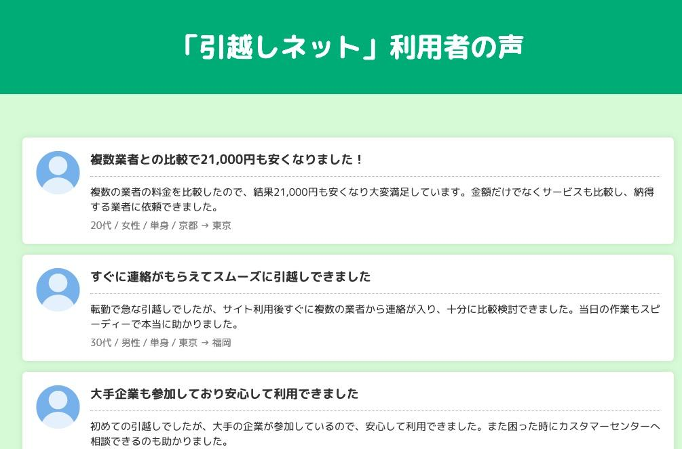
 | 年間で600万円以上削減することができました！ |  |  |  |  | →文言追加をお願いします。
 | 電気代や水道代など様々な間接費を無駄に払って いたのだなと思いました。 また、削減項目などわかりやすく提案して下さり 安心して削減に踏み切れました！ 介護業者 栃木県

 |  |  |  |  |  | →文言追加をお願いします。

 |  |  |  |  |  |  |  | →口コミイメージ画像
 |  |  |  |  |  |  |  | こんな感じでお願いします

 | 間接費を年間で31％も削減できました！ |  |  |  |  | →文言追加をお願いします。
 | 社会保険や電気など5項目をコストを見直し 年間で378万円も間接費を削減できました。 削減できないのではと思う項目も間接費として 削減できたのでとても驚きました！ 工務店 岐阜県

 |  |  |  |  |  | →文言追加をお願いします。

 | 削減項目が多く自社でも削減できる と知りびっくりしました |  |  |  |  | →文言追加をお願いします。
 | 間接費削減と聞くと、IT企業などがやるものと 思っていましたが フィットネスジムでも削減できると知り驚きでした。 年間で300万円以上削減できとても納得しています！ フィットネスジム 佐賀県

 |  |  |  |  |  | →文言追加をお願いします。

 |  |  | FLOW ご利用の流れ

 | 図

 |  |  | PRICE 成果報酬
 |  |  |  |  |  | →削除をお願いします
 | 図

 |  |  |  |  |  | →削除をお願いします。

 |  | WHY KURABERU なぜ、このサービスをやるの？

 | 無駄な間接費を払い過ぎている会社を減らしたい
 | このサービスを立ち上げた理由は 「搾取されている企業があまりにも多い」からです。
 | 同じ契約プランの商品なのに 販売店や代理店によって価格が全く違うのが現状です。
 | その差額もトータルで見ると 大きな額になるので、 まずはその金額だけでも知っていただければ幸いです。

 |  | CONTACT まずは無料査定してみませんか？
 |  |  |  |  |  | →無料査定をまずは無料査定してみませんか？
 |  |  |  |  |  | に文言変更をお願いします
 | クラベルにご興味をお持ちいただきありがとうございます。 サービスに関するご質問、 ご相談は以下のフォームよりお送りください。
 | 内容確認後、 通常1営業日以内に担当者よりご連絡するように致します。
 | まずはお気軽にお問い合わせください。
 | ・企業名必須 ・お名前 ・メールアドレス ・電話番号必須 ・ご相談・ご質問など: ・ファイルの添付

 |  |  |  | 60秒簡単入力 |  | →文言追記をお願いします
 |  | 送信する |  |  |  | →送信を送信するへ変更お願いします

 | お申し込みの前に必ずお読みください
 | ご記入いただいた個人情報につきましては、 厳正な管理の下でお取扱いし、 クラベルに関するご連絡やお知らせに利用させていただきます。
 | 事前にご了解なく他の 目的で利用・提供することはございません。
 | 個人情報の取扱いを委託する場合は、 当社の厳正な管理の下で行います。

 |  | FAQ よくあるご質問

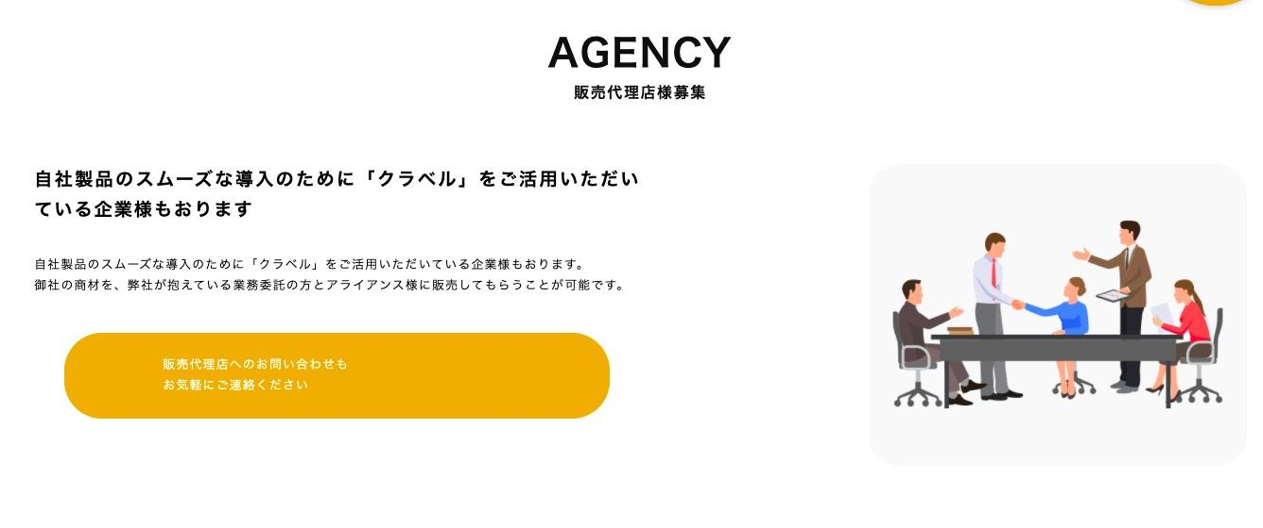

 |  |  |  |  |  | →代理店募集の画像は削除お願いします

運営会社

